1、环境图
1. 建设目标
完成工信部上报资产数据接口的扩容，并新建上报数据的准确性、完整性、有效性保障功能。同时优化原有登陆采集功能，新建自动化采集率监控功能保障工信部考核中自动化采集率达到70%的要求。 资产安全管理平台数据按集团要求由网络条线、IT条线分别上传上级单位。贵州IT条线存在SMP平台不是专业管理资产安全的情况，造成贵州IT条线数据上报存在风险，按照平台统一划归建设思路，本年度资产安全管理平台统一管理网络条线、IT条线、集客政企条线的资产数据，作为全省统一的资产安全管理平台。

2.建设必要性
为满足工网安函[2023]83号文件《工业和信息化部办公厅关于印发2023年基础电信企业省级公司网络与信息安全工作考核要点与评分标准》以及最新下发的工网安函〔2023〕349号中附件《基础电信企业资产安全管理平台运行效能测试规范》中要求，按照文件完成全部功能建设，并按要求完成数据上报。工信部于2022年8月底、9月底、11月中旬，分别开展了三次关于资产安全管理平台部省接口对接情况验证工作。目前验证考核内容清晰，主要对数据质量会进行上报数据规范性、上报数据准确性、有效性的指标进行验证。

3. 系统架构图
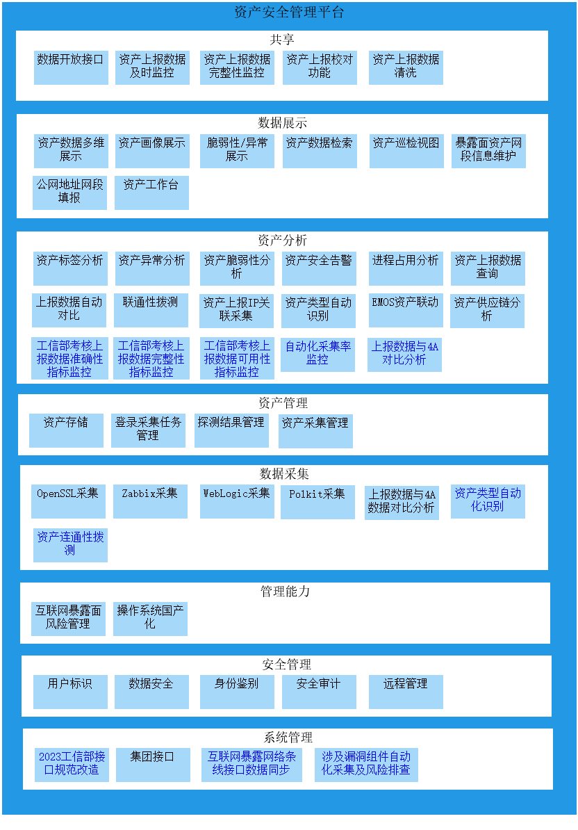

资产安全管理平台-一级功能架构图
由上图可知，本次项目主要优化2023工信部接口规范改造、互联网暴露网络条线接口数据同步、涉及漏洞组件自动化采集及风险排查、工信部考核上报数据准确性指标监控、工信部考核上报数据完整性指标监控、上报数据与4A对比分析等。

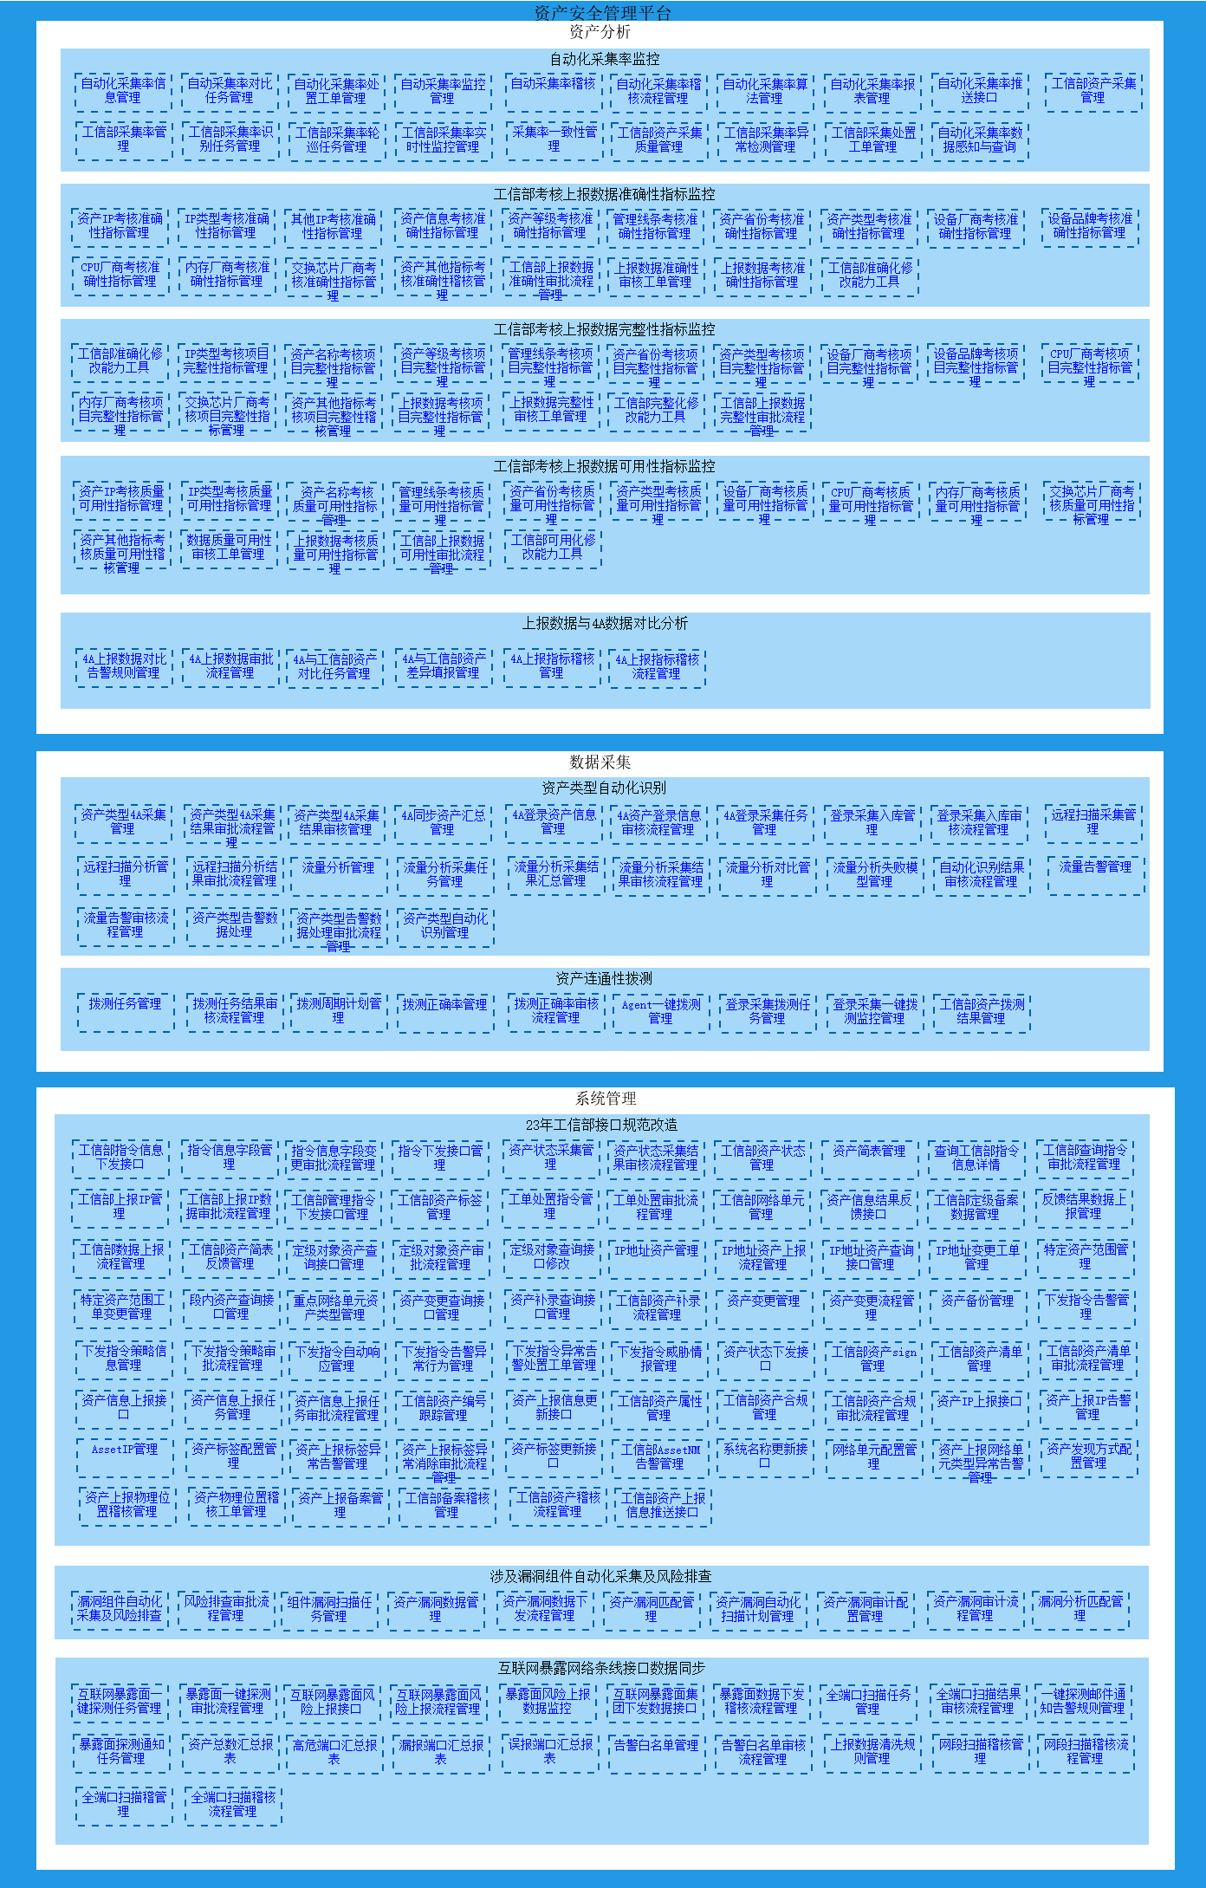

资产安全管理平台-二级功能架构图
由上图可知，本次项目主要优化自动化采集率信息管理、自动化采集率处置工单管理、自动采集率稽核、资产IP考核准确性指标管理、其他IP考核准确性指标管理、工信部准确化修改能力工具、内存厂商考核项目完整性指标管理、资产IP考核质量可用性指标管理、4A上报数据对比告警规则管理、资产类型4A采集管理、工信部指令信息下发接口、指令信息字段管理、漏洞组件自动化采集及风险排查、互联网暴露面一键探测任务管理等功能。

4. 关键时序图/业务逻辑图
无

